상품제안서
모나미 153 골드볼펜 | 상품코드: F23349

 |  |  |  |  |  |  | 02-412-0044 | www.easy1.co.kr
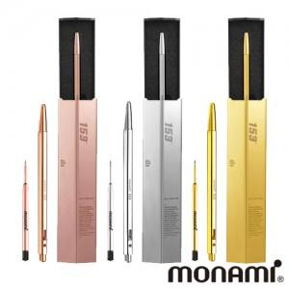

【상세/제작정보】

【인쇄/포장옵션】 | 레이저 / 포장불가능

【공급단가】 | 수량 | 20~ | 100~ | 300~ | 500~ | 1,000~
*VAT별도 | 단가 | 39,900원 | 38,090원 | 36,620원 | 35,160원 | 34,280원

【상품 URL】 | http://www.easy1.co.kr/src/goods_detail.php?gdno=23349

